BX general
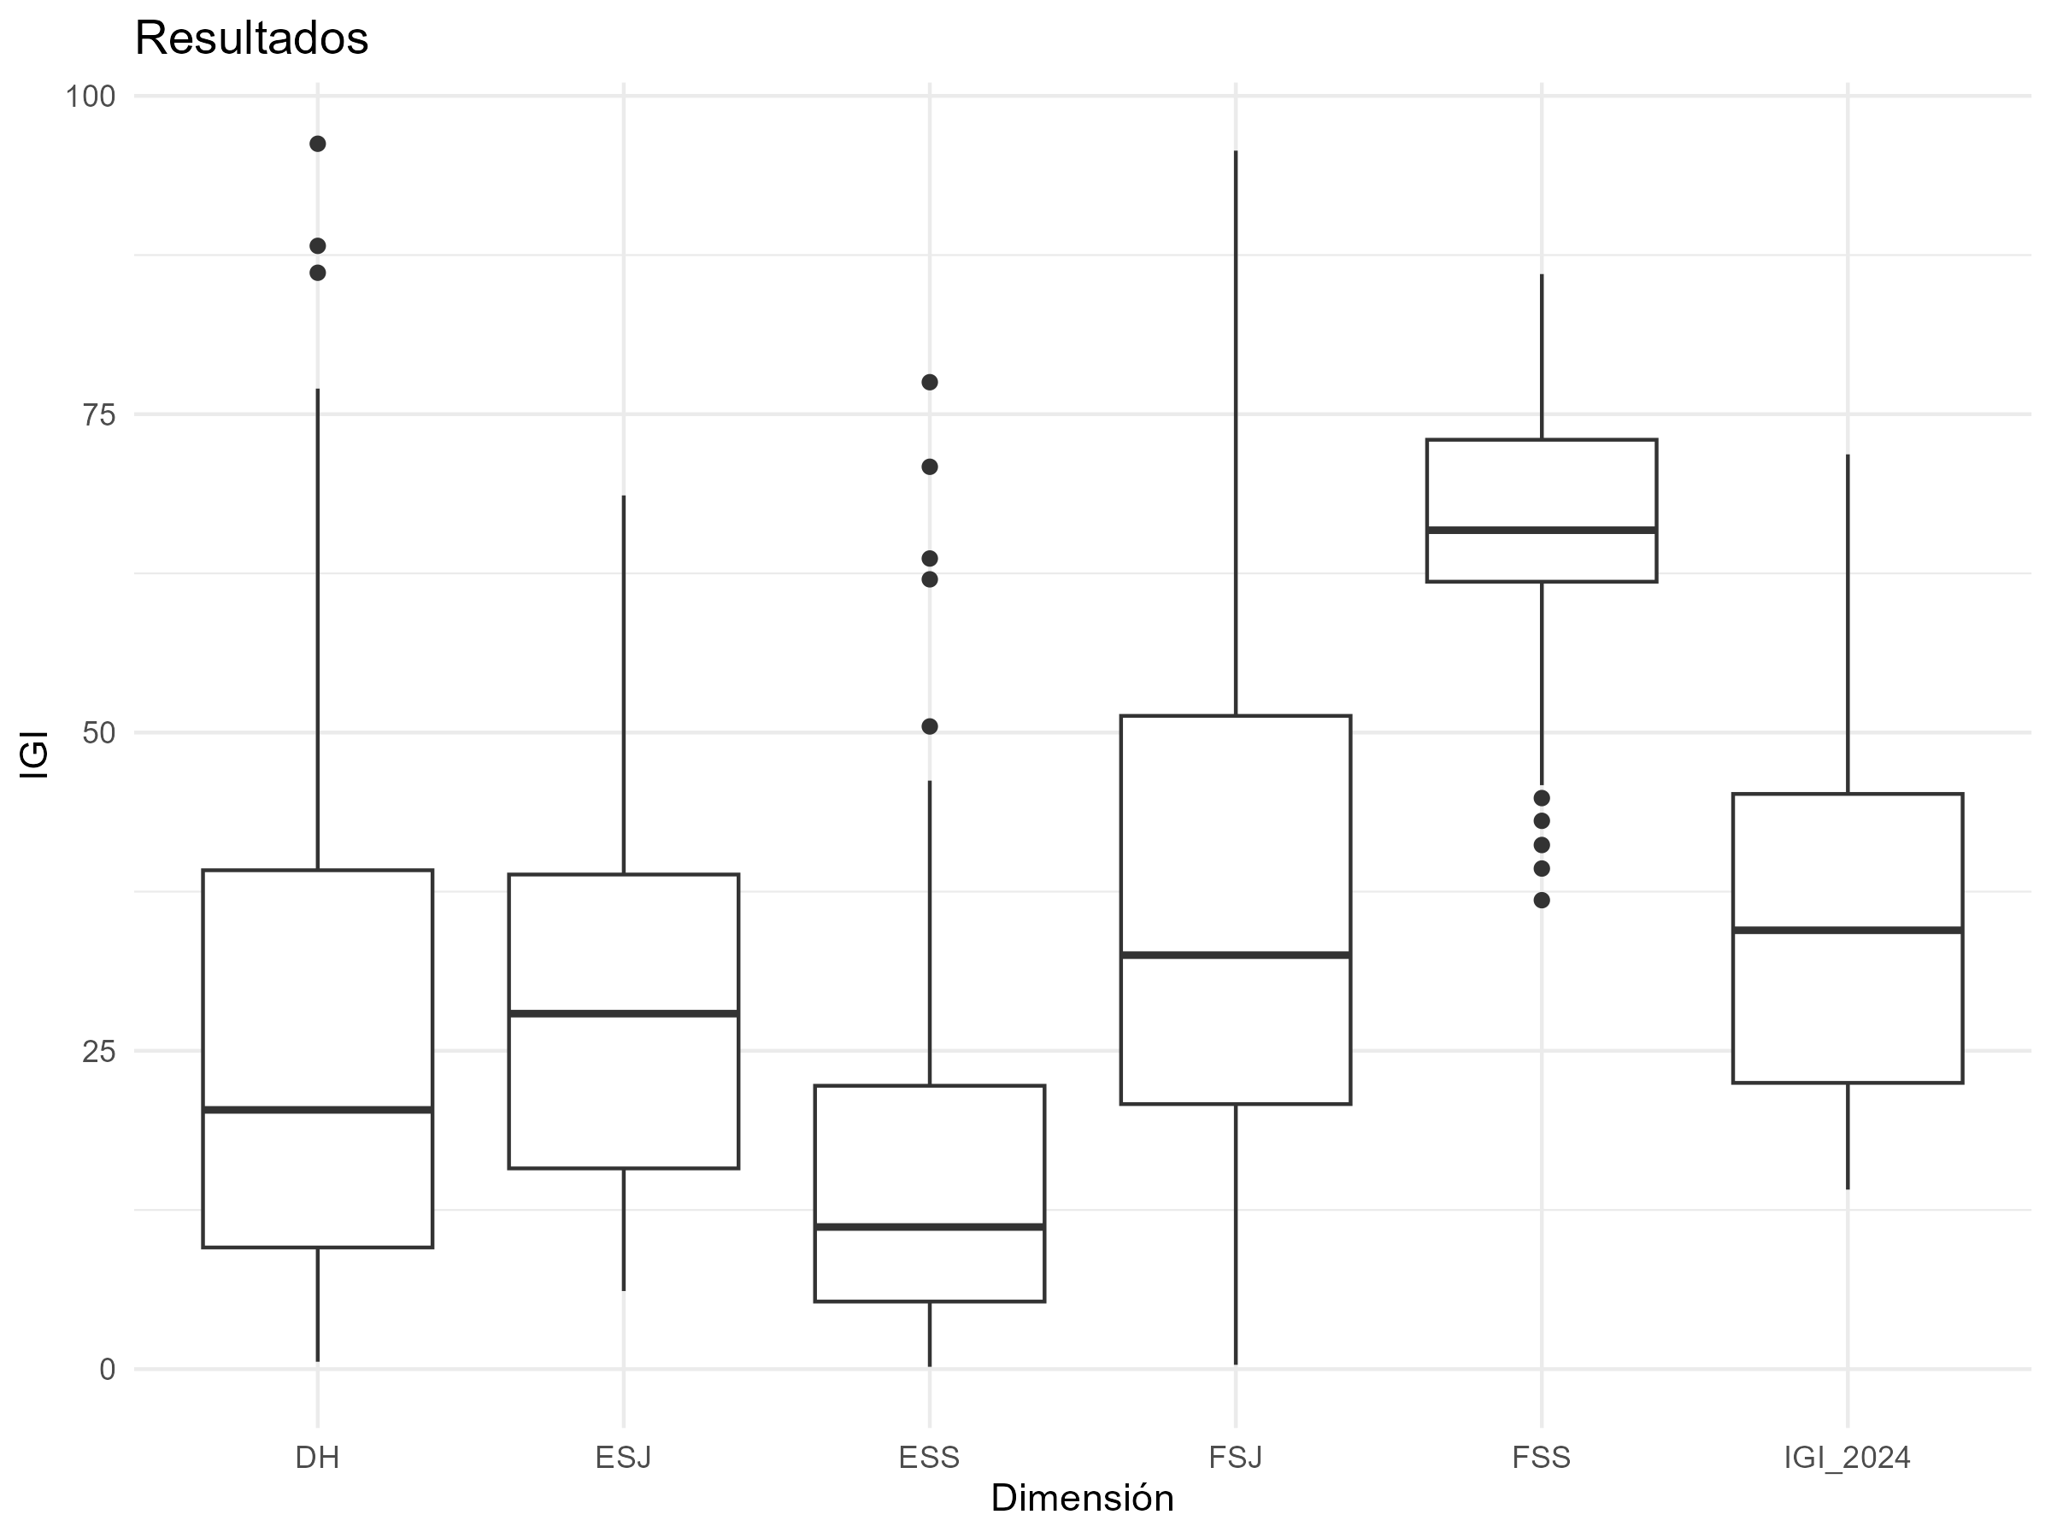
variable | media | minimo | maximo | pais_minimo | pais_maximo
DH | 26.950572754 | 0.57918994125 | 96.244635193 | Denmark | Afghanistan
ESJ | 29.234445677 | 6.1322301552 | 68.62260455 | Singapore | Nigeria
ESS | 15.778629744 | 0.18197855645 | 77.515769779 | Malta | Myanmar
FSJ | 37.285937458 | 0.33840947547 | 95.702199662 | Sweden | Haiti
FSS | 65.960865622 | 36.830742827 | 86.009151321 | Montenegro | Nicaragua
IGI_2024 | 35.042090251 | 14.100420531 | 71.847693792 | Germany | Myanmar

BX Asia
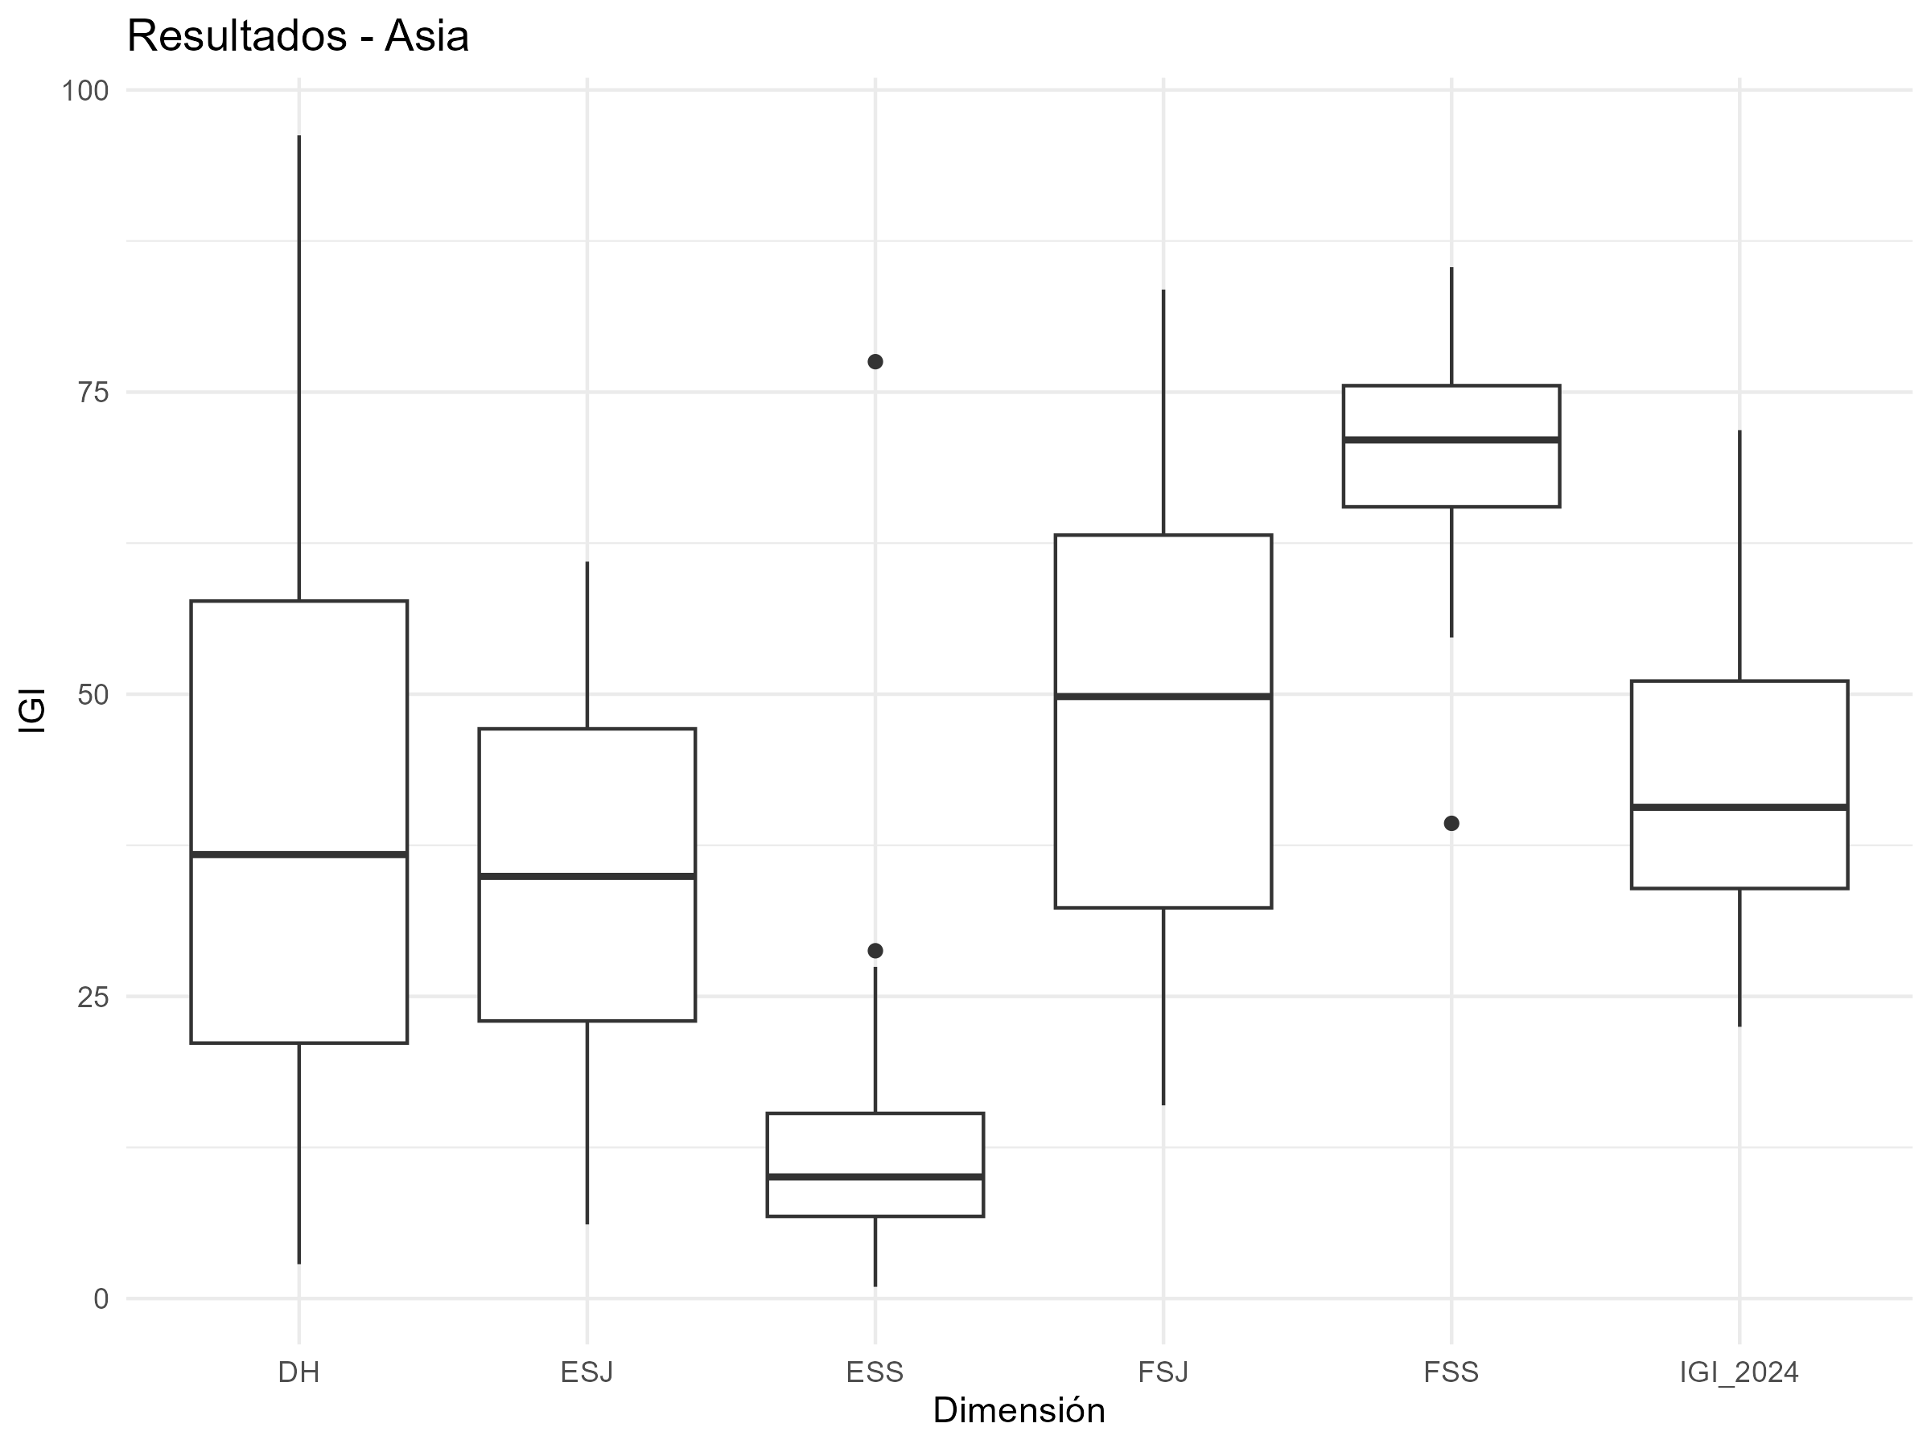
variable | media | minimo | maximo | pais_minimo | pais_maximo
DH | 40.344315795 | 2.8427641225 | 96.244635193 | Japan | Afghanistan
ESJ | 34.397196601 | 6.1322301552 | 60.975531449 | Singapore | Bangladesh
ESS | 13.677906809 | 0.96871075439 | 77.515769779 | Singapore | Myanmar
FSJ | 48.283651565 | 15.982925743 | 83.480817981 | South Korea | Iraq
FSS | 69.767801968 | 39.317236641 | 85.338494788 | Maldives | Philippines
IGI_2024 | 41.294174548 | 22.481828078 | 71.847693792 | Japan | Myanmar

BX Europa
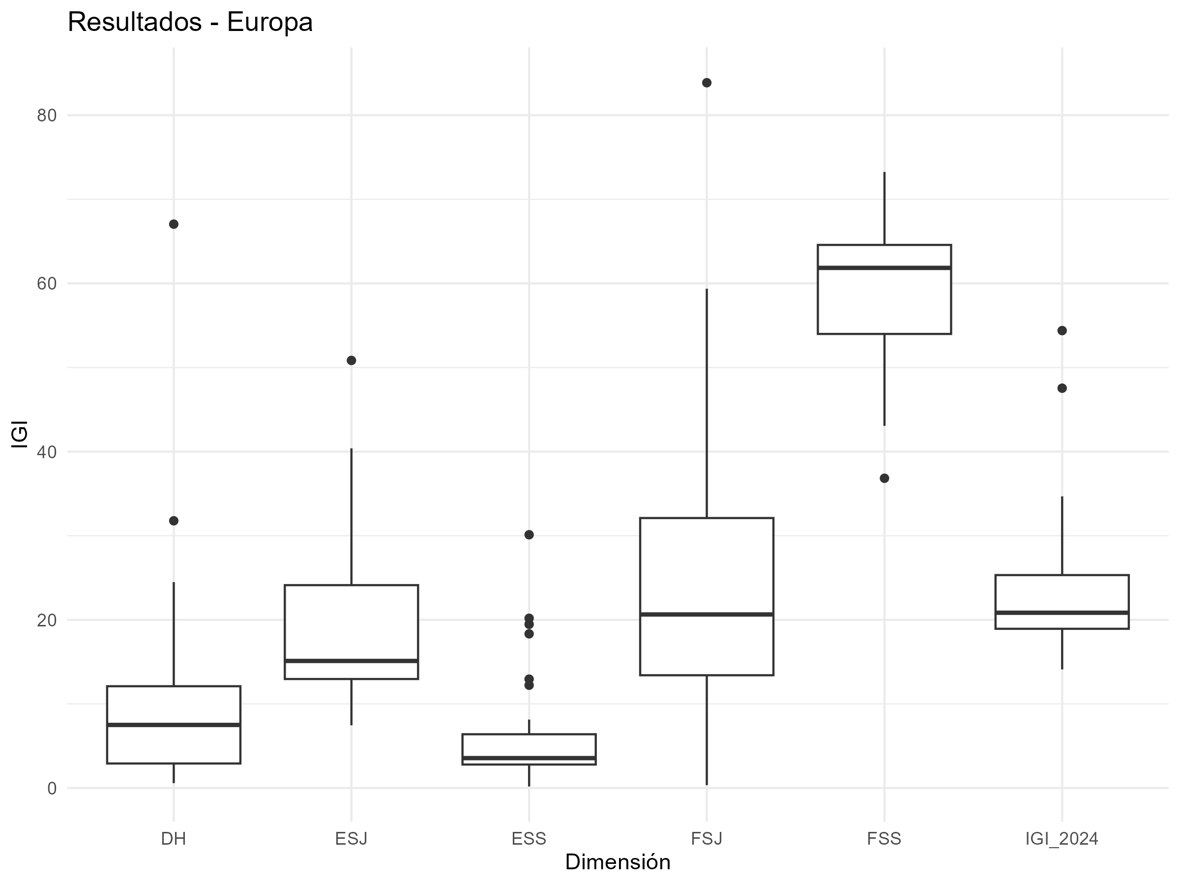
variable | media | minimo | maximo | pais_minimo | pais_maximo
DH | 10.303355637 | 0.57918994125 | 67.046312648 | Denmark | Belarus
ESJ | 19.262414192 | 7.4549031778 | 50.840548594 | Estonia | Ukraine
ESS | 6.0419354159 | 0.18197855645 | 30.114793302 | Malta | Ukraine
FSJ | 24.111196595 | 0.33840947547 | 83.863711477 | Sweden | Belarus
FSS | 58.992006654 | 36.830742827 | 73.255303454 | Montenegro | Belarus
IGI_2024 | 23.742181699 | 14.100420531 | 54.389659059 | Germany | Belarus

BX Africa
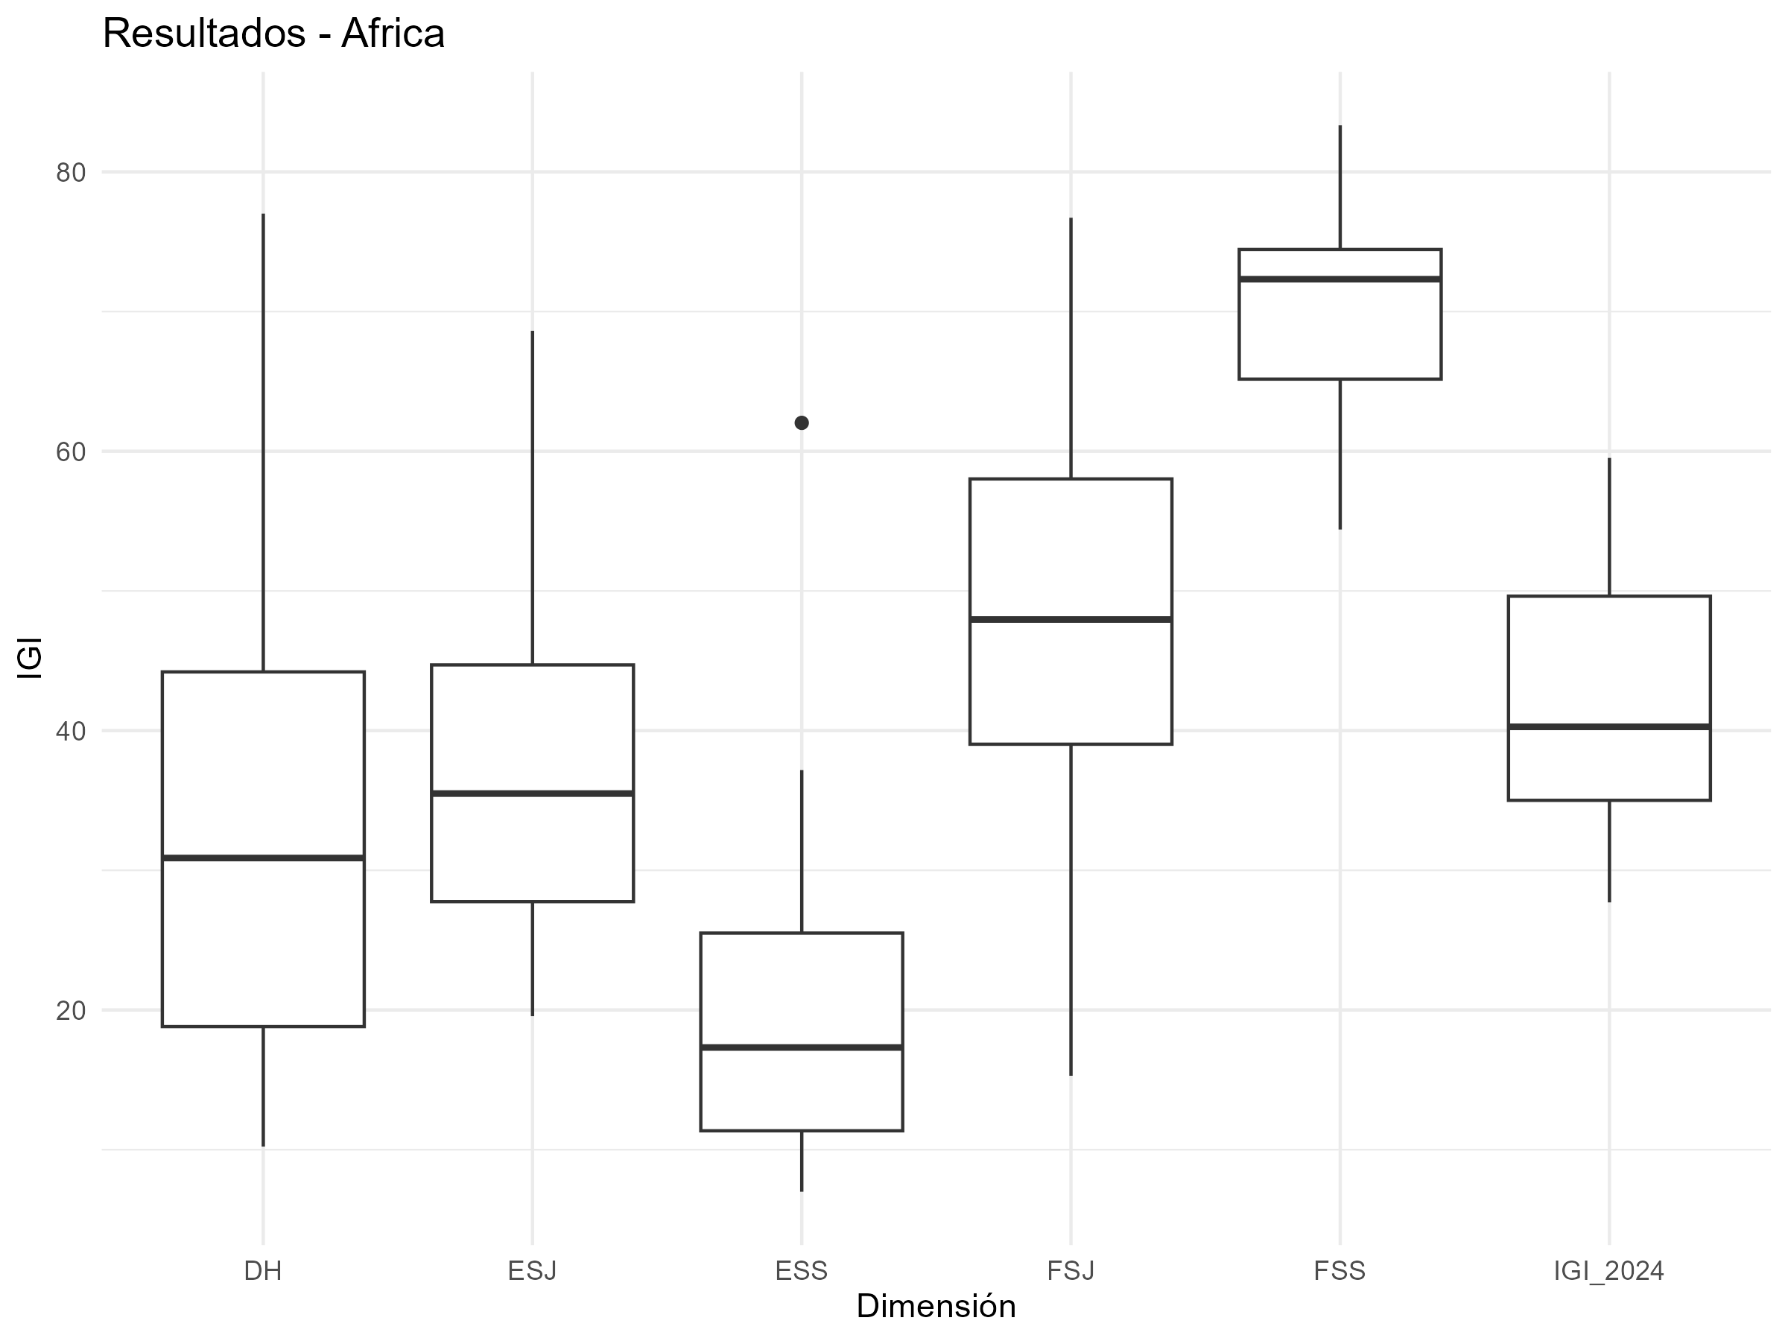
variable | media | minimo | maximo | pais_minimo | pais_maximo
DH | 35.6651057 | 10.223116866 | 77.012274395 | Cape Verde | Burundi
ESJ | 37.214063842 | 19.557478952 | 68.62260455 | Botswana | Nigeria
ESS | 20.33317556 | 6.9902925776 | 62.032017387 | Ghana | South Africa
FSJ | 48.071056192 | 15.291965934 | 76.715741268 | Mauritius | Burundi
FSS | 70.51779695 | 54.398139514 | 83.331585824 | Mauritius | Cameroon
IGI_2024 | 42.360239649 | 27.703095486 | 59.522414232 | Cape Verde | Burundi

BX America
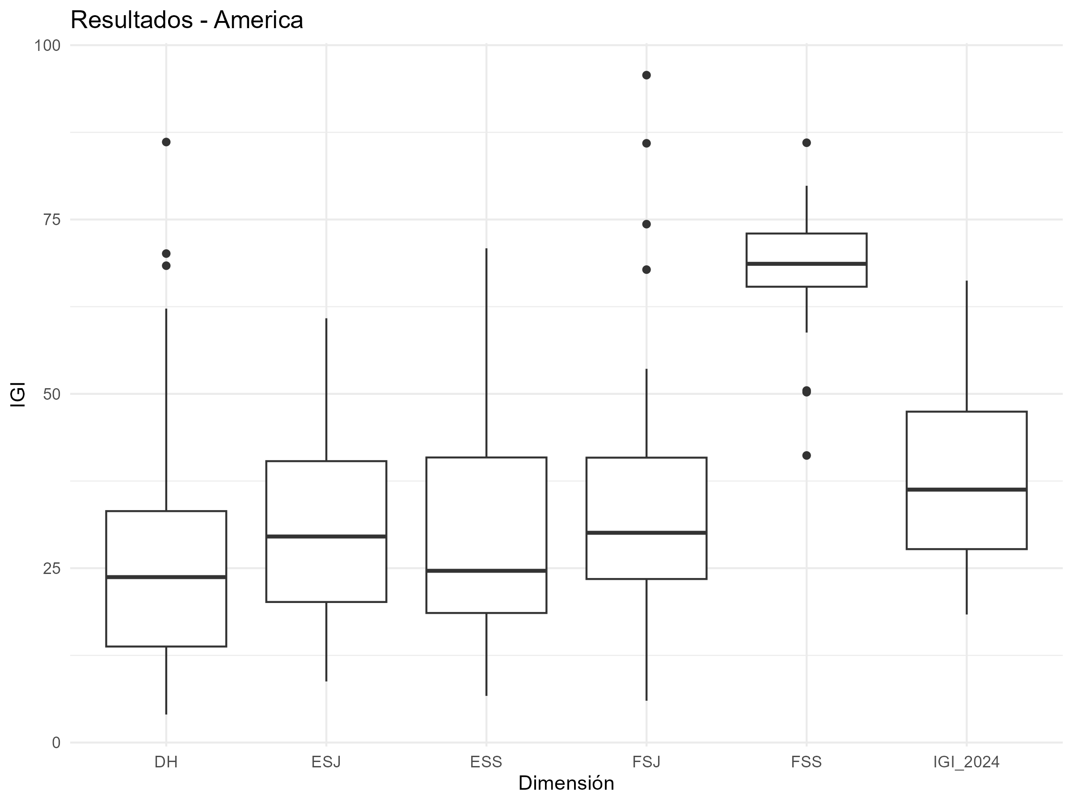
variable | media | minimo | maximo | pais_minimo | pais_maximo
DH | 28.815463176 | 4.019968036 | 86.112593502 | Costa Rica | Nicaragua
ESJ | 31.721988375 | 8.7605529988 | 60.837655454 | Uruguay | Venezuela
ESS | 29.689647196 | 6.6892538785 | 70.872711354 | Canada | Jamaica
FSJ | 36.548962938 | 5.9937443394 | 95.702199662 | Chile | Haiti
FSS | 67.475499331 | 41.164671478 | 86.009151321 | Panama | Nicaragua
IGI_2024 | 38.850312203 | 18.363098254 | 66.233889857 | Uruguay | Haiti

BX Oceania
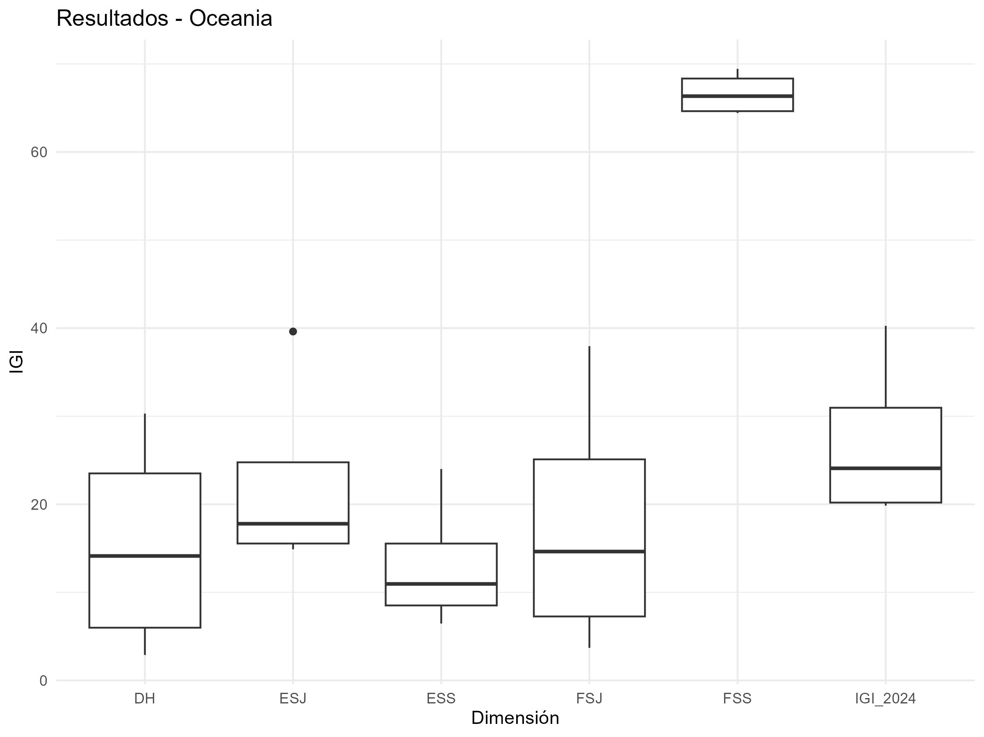
variable | media | minimo | maximo | pais_minimo | pais_maximo
DH | 15.362404837 | 2.8915156604 | 30.295982123 | New Zealand | Papua New Guinea
ESJ | 22.521442346 | 14.886817052 | 39.619115347 | Australia | Papua New Guinea
ESS | 13.09592895 | 6.461161893 | 24.006576599 | New Zealand | Papua New Guinea
FSJ | 17.731272311 | 3.6998616874 | 37.958395921 | Australia | Papua New Guinea
FSS | 66.640040198 | 64.432864833 | 69.440232013 | Australia | Papua New Guinea
IGI_2024 | 27.070217728 | 19.847017814 | 40.2640604 | Australia | Papua New Guinea

